Sheet1
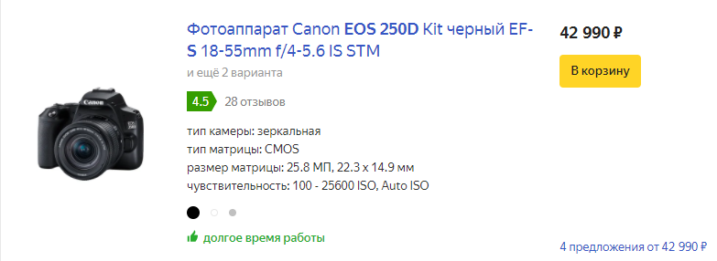
Зеркальные фотоаппараты CANON

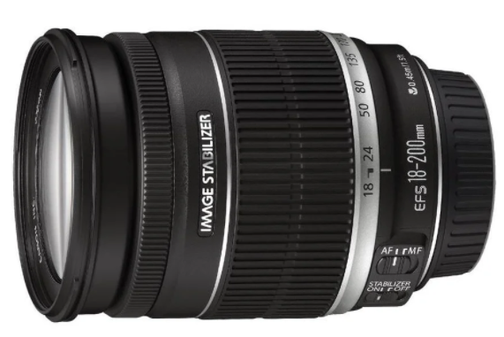
Модель | 250D |  | 200D |  | 77D
Разрешение | 24,1 Мп |  | 24,2 Мп |  | 24,2 Мп
Процессор | DIGIT 8 | 1 | DIGIT 7 |  | DIGIT 7
Кроп | 1.6 |  | 1.6 |  | 1.6
Стабилиз.Изобр. | есть | 1 | нет |  | по 5 осям | 2
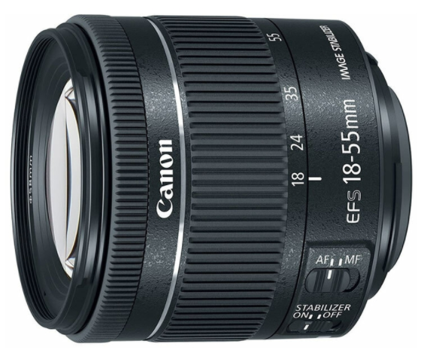
Дисплей | 3дюйма,поворотный | 1 | 3дюйма,поворотный | 1 | 3дюйма,поворотный + второй дисплей
Кол-во точек фокусировки | 9 | 1 | 9 | 1 | 45 | 2
Размер изображ. | RAW: (RAW) 6000x4000 |  | RAW: (RAW) 6000x4000 |  | RAW: (RAW) 6000x4000
Формат фото | 4:3, 3:2, 1:1, 16:9 |  | 4:3, 3:2, 1:1, 16:9 |  | 4:3, 3:2, 1:1, 16:9
Видео | 3840 x 2160 (23,98; 25 кадров/сек.), 1920 x 1080 (59,94; 50 кадров/сек.), 1920 x 1080 (29,97, 25 кадров/сек.) |  | 1920 x 1080 (59,94; 50 кадров/сек.), 1920 x 1080 (29,97, 25 кадров/сек.) |  | 1920 x 1080 (59,94; 50 кадров/сек.), 1920 x 1080 (29,97, 25 кадров/сек.)
Скрорость съемки | 5 кадров в сек. |  | 5 кадров в сек. |  | 6 кадров в сек.
Wi-Fi | есть |  | есть |  | есть
Bluetooth | есть |  | есть |  | есть
USB2 | нет |  | нет |  | есть
Запись данных | SD, SDHC, SDXC |  | SD, SDHC, SDXC |  | SD, SDHC, SDXC
Обработка изобр. | Digital Photo Professional 4 |  | Digital Photo Professional 4 |  | Digital Photo Professional 4
Брекетинг баланса | есть |  | есть |  | есть
Микрофонный вход | есть |  | есть |  | есть
Копус | Металл/пластик |  | Металл/пластик |  | Металл/пластик
Творческий помощник | есть | 1
Интерфейс с подсказками | есть
Вес | 451г |  | 456г |  | 540г

Цена bodi/kit | 36700/42990 | 5 | 34900/36000 | 2 | 59800/51480 | 4

